Solicitud gráfica
 | Área: | Matemáticas |  |  | Fecha:
 | Grado: | 9 |  |  | 2015-03-07
 | Título del tema: | La circunferencia y las relaciones entre sus elementos |  |  | ¿Cuaderno de estudio o recurso? | Cuaderno de Estudio
 | Editor: | Cristhian Bello Rivera

 | Código guión o recurso: | MA_09_10_CO | ← Para determinar este código, visite la hoja de Ayuda
 |  |  |  |  | ESPECIFICACIÓN DE ARCHIVOS A ENTREGAR
Núm. | Archivo Shutterstock o ruta en web | Imagen para: | Tipo | Formato | Nombre imagen SMALL | Tamaño imagen SMALL | Nombre imagen ZOOM | Tamaño imagen ZOOM | Descripción | Observaciones
IMG01 | 178688567 | Cuaderno de Estudio | Fotografía | Horizontal | MA_09_10_CO_IMG01_small | 526 x 370 px | MA_09_10_CO_IMG01_zoom | 800 x 600 px | Llanta de carro
IMG02 | Ver descripcion | Cuaderno de Estudio | Ilustración | Horizontal | MA_09_10_CO_IMG02_small | 526 x 370 px | MA_09_10_CO_IMG02_zoom | 800 x 600 px | 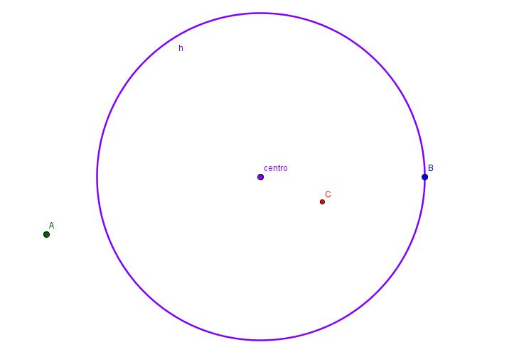 | No olvidar para toda las imágenes escribir las letras en Mayusculas
IMG03 | Ver descripcion | Cuaderno de Estudio | Ilustración | Horizontal | MA_09_10_CO_IMG03_small | 526 x 370 px | MA_09_10_CO_IMG03_zoom | 800 x 600 px
IMG04 | Ver descripcion | Cuaderno de Estudio | Ilustración | Horizontal | MA_09_10_CO_IMG04_small | 526 x 370 px | MA_09_10_CO_IMG04_zoom | 800 x 600 px | 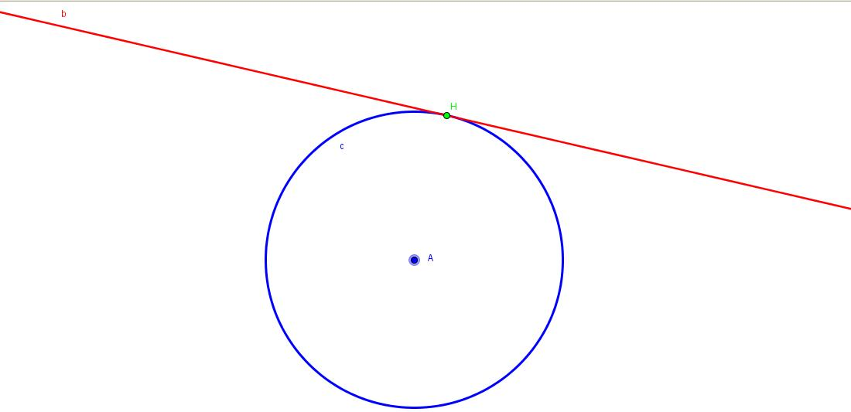
IMG05 | Ver descripcion | Cuaderno de Estudio | Ilustración | Horizontal | MA_09_10_CO_IMG05_small | 526 x 370 px | MA_09_10_CO_IMG05_zoom | 800 x 600 px
IMG06 | Ver descripcion | Cuaderno de Estudio | Ilustración | Horizontal | MA_09_10_CO_IMG06_small | 526 x 370 px | MA_09_10_CO_IMG06_zoom | 800 x 600 px | 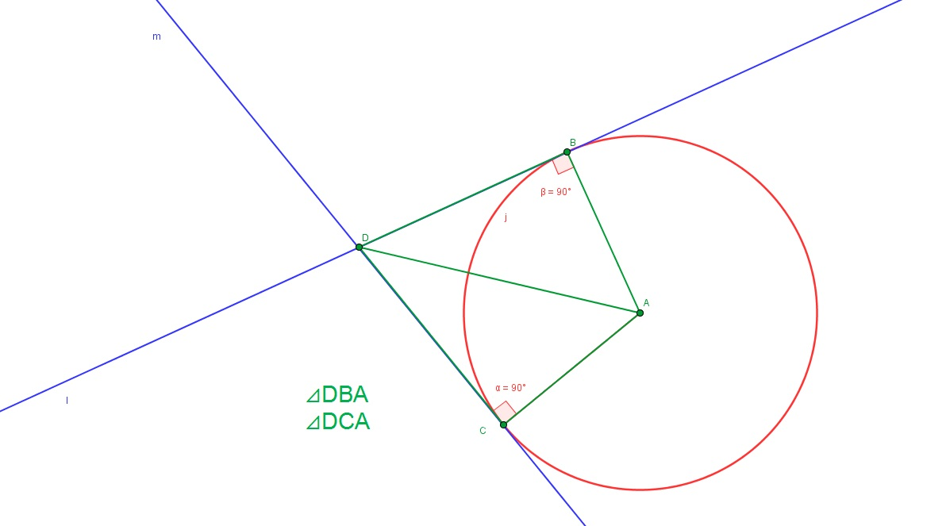
IMG07 | Ver descripcion | Cuaderno de Estudio | Ilustración | Horizontal | MA_09_10_CO_IMG07_small | 526 x 370 px | MA_09_10_CO_IMG07_zoom | 800 x 600 px
IMG08 | Ver descripcion | Cuaderno de Estudio | Ilustración | Horizontal | MA_09_10_CO_IMG08_small | 526 x 370 px | MA_09_10_CO_IMG08_zoom | 800 x 600 px | 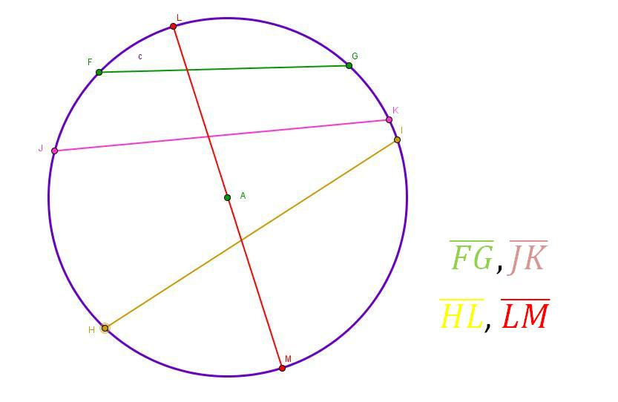
IMG09 | Ver descripcion | Cuaderno de Estudio | Ilustración | Horizontal | MA_09_10_CO_IMG09_small | 526 x 370 px | MA_09_10_CO_IMG09_zoom | 800 x 600 px | 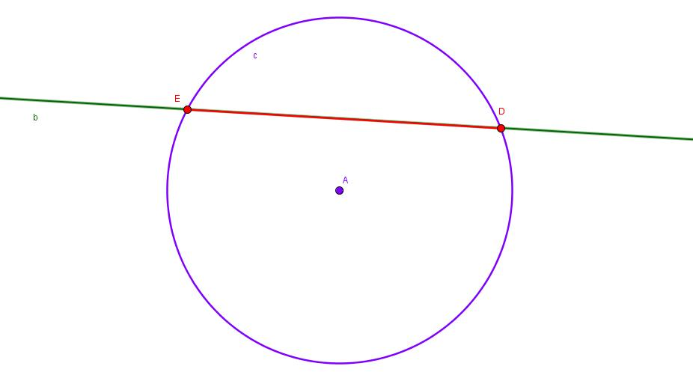
IMG10 | Ver descripcion | Cuaderno de Estudio | Ilustración | Horizontal | MA_09_10_CO_IMG10_small | 526 x 370 px | MA_09_10_CO_IMG10_zoom | 800 x 600 px | 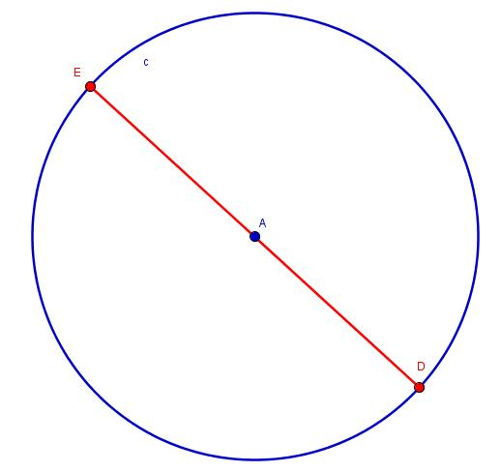
IMG11 | Ver descripcion | Cuaderno de Estudio | Ilustración | Horizontal | MA_09_10_CO_IMG11_small | 526 x 370 px | MA_09_10_CO_IMG11_zoom | 800 x 600 px | 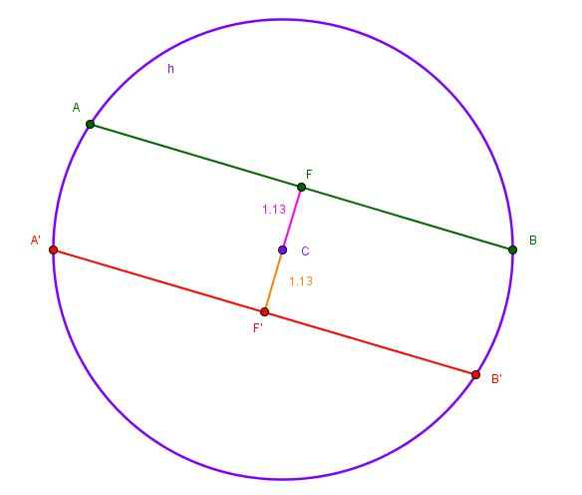
IMG12 | Ver descripcion | Cuaderno de Estudio | Ilustración | Horizontal | MA_09_10_CO_IMG12_small | 526 x 370 px | MA_09_10_CO_IMG12_zoom | 800 x 600 px
IMG13 | Ver descripcion | Cuaderno de Estudio | Ilustración | Horizontal | MA_09_10_CO_IMG13_small | 526 x 370 px | MA_09_10_CO_IMG13_zoom | 800 x 600 px | 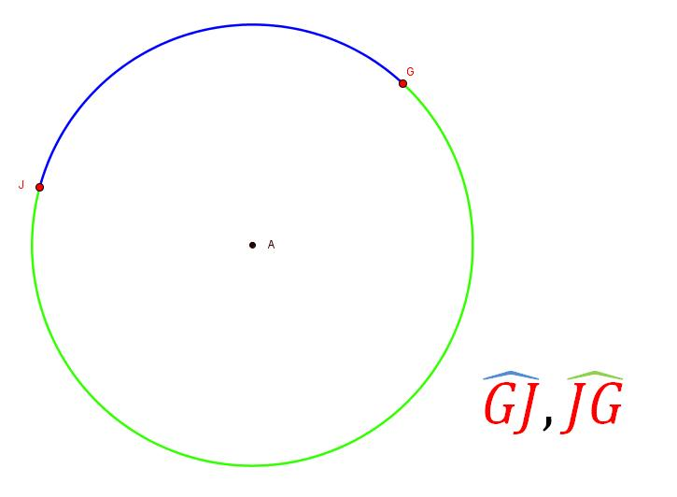
IMG14 | Ver descripcion | Cuaderno de Estudio | Ilustración | Horizontal | MA_09_10_CO_IMG14_small | 526 x 370 px | MA_09_10_CO_IMG14_zoom | 800 x 600 px | 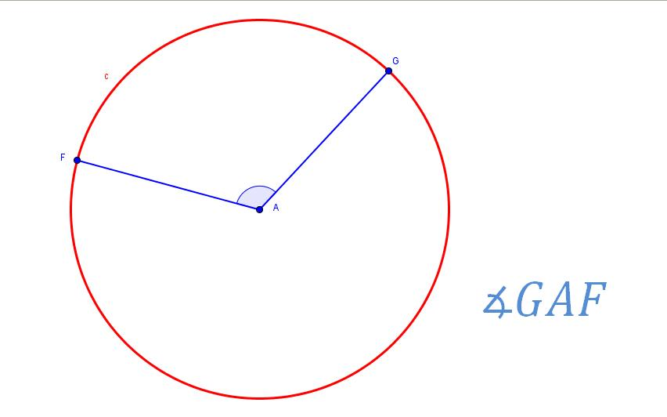
IMG15 | Ver descripcion | Cuaderno de Estudio | Ilustración | Horizontal | MA_09_10_CO_IMG15_small | 526 x 370 px | MA_09_10_CO_IMG15_zoom | 800 x 600 px | 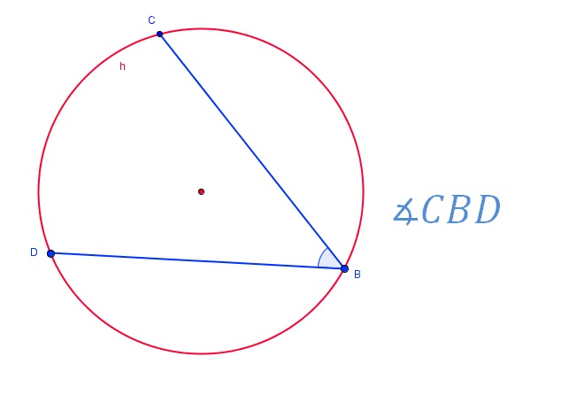
IMG16 | Ver descripcion | Cuaderno de Estudio | Ilustración | Horizontal | MA_09_10_CO_IMG16_small | 526 x 370 px | MA_09_10_CO_IMG16_zoom | 800 x 600 px
IMG17 | Ver descripcion | Cuaderno de Estudio | Ilustración | Horizontal | MA_09_10_CO_IMG17_small | 526 x 370 px | MA_09_10_CO_IMG17_zoom | 800 x 600 px
IMG18 | 139684957 | Cuaderno de Estudio | Ilustración | Horizontal | MA_09_10_CO_IMG18_small | 526 x 370 px | MA_09_10_CO_IMG18_zoom | 800 x 600 px |  | Agregar el radio de la rueda de la bicicleta
IMG19 | Ver descripcion | Cuaderno de Estudio | Ilustración | Horizontal | MA_09_10_CO_IMG19_small | 526 x 370 px | MA_09_10_CO_IMG19_zoom | 800 x 600 px
IMG20 | Ver descripcion | Cuaderno de Estudio | Ilustración | Horizontal | MA_09_10_CO_IMG20_small | 526 x 370 px | MA_09_10_CO_IMG20_zoom | 800 x 600 px | 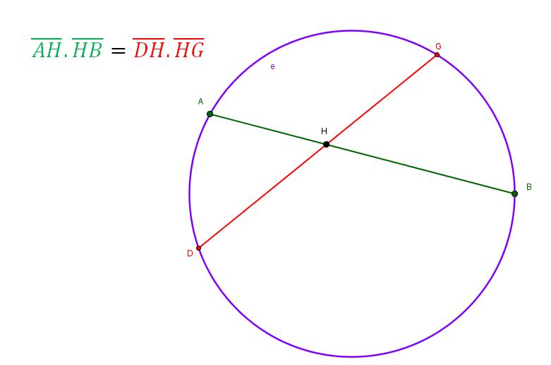
IMG21 | Ver descripcion | Cuaderno de Estudio | Ilustración | Horizontal | MA_09_10_CO_IMG21_small | 526 x 370 px | MA_09_10_CO_IMG21_zoom | 800 x 600 px | 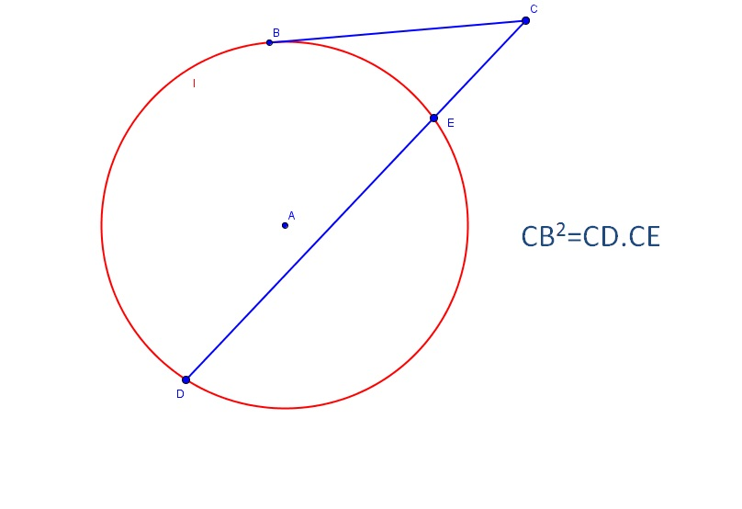
IMG22 | Ver descripcion | Cuaderno de Estudio | Ilustración | Horizontal | MA_09_10_CO_IMG22_small | 526 x 370 px | MA_09_10_CO_IMG22_zoom | 800 x 600 px | 